Sheet1
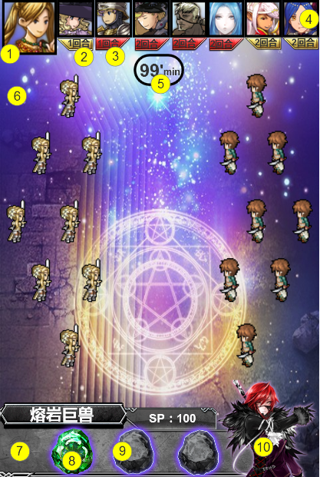
编号 | ui名称 | ui规格（宽*高） | 示意图（仅供参考） | 备注 | 功能描述（面向程序） | 命名 | 界面整体效果
1 | 头像 | 110*110 & 75*75 |  | 暂时从缺，卡牌形象具体设计后开始制作 | 显示当前执行动作的角色头像
2 | 我方标志 | 75*30 |  |  | 若角色为友军显示此标志
3 | 地方标识 | 74*27 |  |  | 若角色为敌军显示此标志
4 | 速度条底框 | 526*105 |  |  | 角色头像在该框体内移动
5 | 回合计时背景框 | 100*64 |  | 需有一定透明度，文本不透明 | 在CTRL_TEXT_TIME控件中显示剩余回合数
6 | 战斗背景 | 640*1136
7 | 技能背景框 | 532*164 | 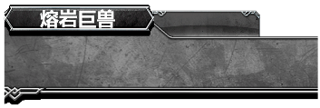
8 | 技能按钮 | 84*94 |  | 暂时从缺，技能具体设计后开始制作 | 点击释放技能
9 | 技能底图 | 84*94 |  | 暂时从缺，技能具体设计后开始制作 | 按钮可释放时，该背景显示
10 | 召唤兽肖像 | 195*200 |  | 暂时从缺，召唤兽具体设计后开始制作
11 | 怒气槽遮罩 | 45*100，蓝色区域宽度15像素，灰色区域宽度30像素 |  |  | 三宫格，从左向右收缩

